Course Overview
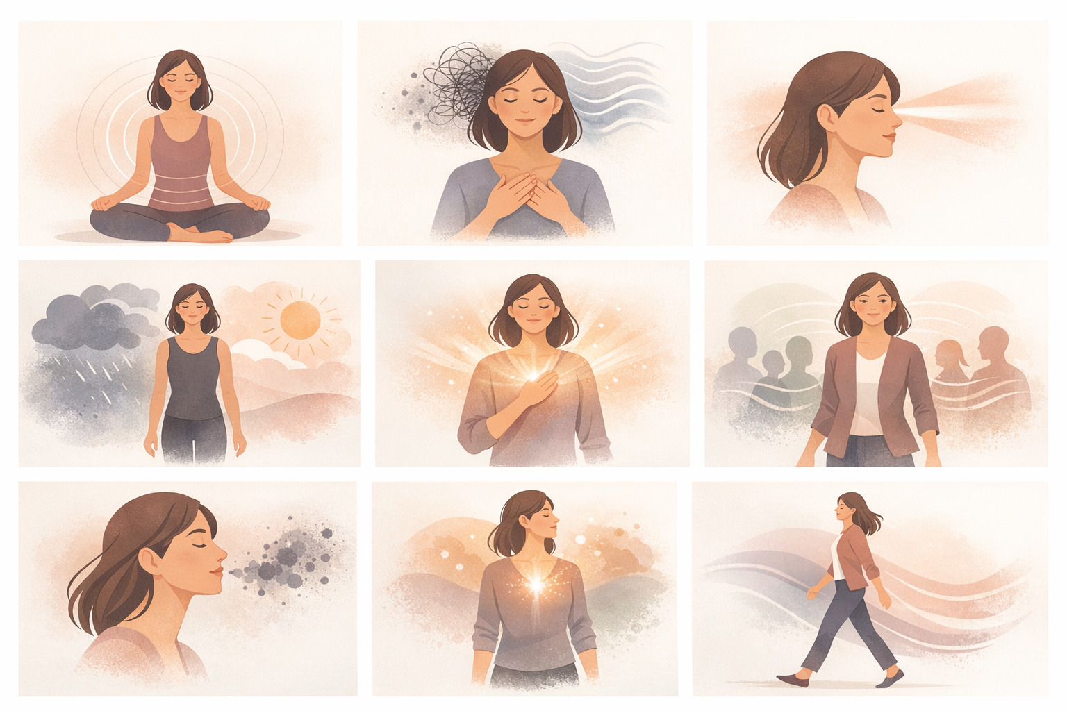
Course Title | Day | Target Audience | Estimated Duration (minutes) | Learning Goal (1 sentence) | Category
Ademwerk voor focus en balans | 7 | vrouwelijke deelnemers | x | Benut de kracht van je adem om je geest te kalmeren, je focus aan te scherpen en je lichaam energie te geven. Leer via begeleide ademtechnieken omgaan met stress, meer helderheid krijgen en leidinggeven met meer aanwezigheid en emotionele stabiliteit.

AVITEUM_image 1_Day 7_Breathwork.png

